E
Степень нормализации : 2NF



Приводим к 3NF

client_id | adress_id
19 | 1
23 | 2
24 | 3
25 | 4

client_id | frist_name | last_name | adress_id | city | postal_code
19 | Khalid | Boulahrouz | 1 | Alkmaar | 1825HH
23 | ZinEdine | Zidane | 2 | Langedijk | 1834DK
24 | Ruud | van Nistelrooy | 3 | Schermen | 1844JJ
25 | Phillip | Cocu | 4 | Heilo | 1850WI

F
Степень нормализации : 1NF
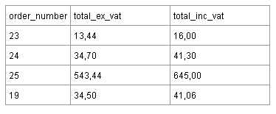

Приводим к 3NF

order_number | total_ex_vat
19 | 34.50
23 | 13.44
24 | 34.70
25 | 543.44

